상품제안서
북유럽스타일 행운의부엉이 고리주방핸드타올 | 상품코드: F09992

 |  |  |  |  |  |  | 02-412-0044 | www.easy1.co.kr
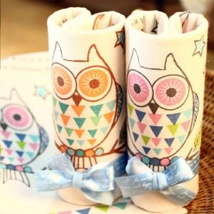

【상세/제작정보】 | ■최근 트렌드 북유럽풍 캐릭터가 들어가 있습니다 ■최고급 면사를 사용한 국내산제품으로 물 흡수력이 뛰어납니다 ■인쇄비 별도 상품입니다

【인쇄/포장옵션】 | 자수 / 별도문의

【공급단가】 | 수량 | 250~ | 500~ | 1,000~ | 2,000~ | 3,000~
*VAT별도 | 단가 | 2,090원 | 2,010원 | 1,930원 | 1,860원 | 1,810원

【상품 URL】 | http://www.easy1.co.kr/src/goods_detail.php?gdno=9992

